Estadísticas
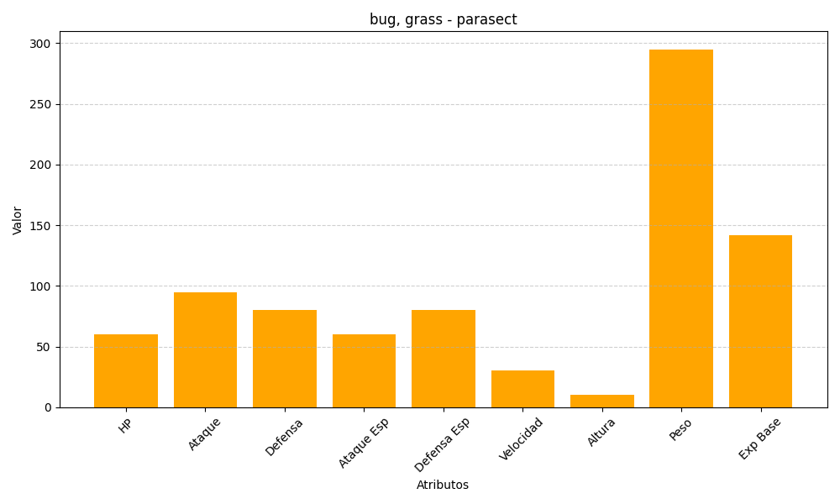
ID | Nombre | Tipo | HP | Ataque | Defensa | Ataque Especial | Defensa Especial | Velocidad | Altura | Peso | Experiencia Base
47 | parasect | bug, grass | 60 | 95 | 80 | 60 | 80 | 30 | 10 | 295 | 142

